Chi tiết địa chất
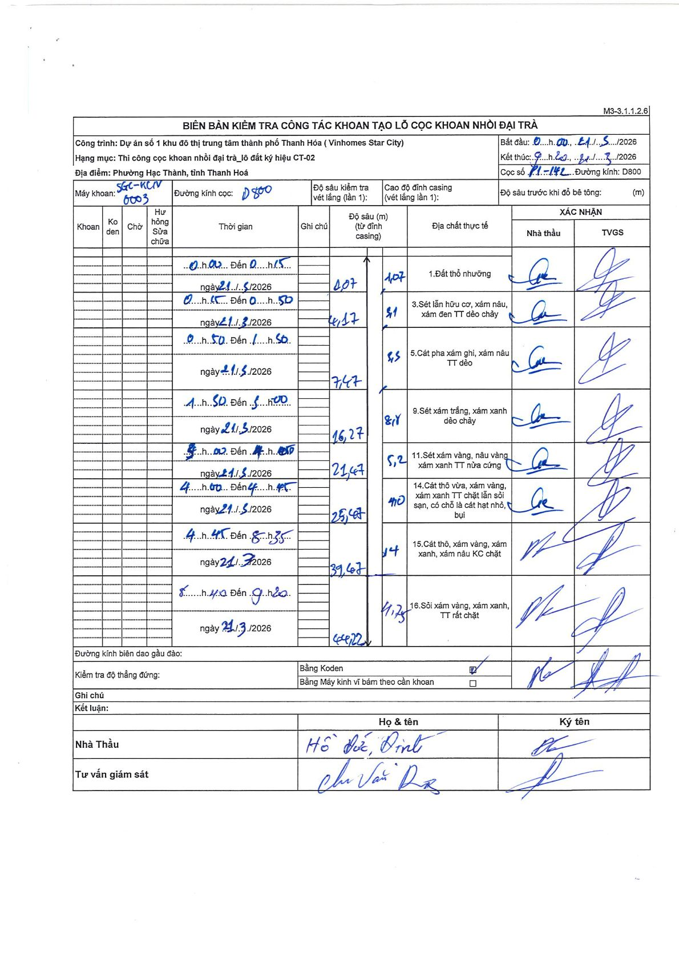
Dự án | Star City Thanh Hóa
Hạng mục | Thi công cọc khoan nhồi, tường vây cho các hạng mục_Lô CT-02
Tên bộ phận | Lô đất ký hiệu CT-02
Số hiệu cọc | P1-142
Tên Máy khoan | SGC-KCN0003
Đường kính | D800
Bắt đầu thi công | 00:00 21/03/2026
Kết thúc thi công | 09:20 21/03/2026

Địa chất TT | Đường kính | Mô tả lớp thiết kế | Từ (h) | Đến (h) | Cao độ từ | Cao độ đến | T.Gian (h) | Dài (m) | V (m/h) | Ghi chú
1 | D800 | Đất thổ nhưỡng | 00:00 21/03/2026 | 00:15 21/03/2026 | 0 | -1.07 | 0.25 | 1.07 | 4.28
3 | D800 | Sét lẫn hữu cơ, xám nâu, xám đen TT dẻo chảy | 00:15 21/03/2026 | 00:50 21/03/2026 | -1.07 | -4.17 | 0.58 | 3.1 | 5.31
5 | D800 | Cát pha xám ghi, xám nâu TT dẻo | 00:50 21/03/2026 | 01:50 21/03/2026 | -4.17 | -7.47 | 1 | 3.3 | 3.3
9 | D800 | Sét xám trắng, xám xanh dẻo chảy | 01:50 21/03/2026 | 03:00 21/03/2026 | -7.47 | -16.27 | 1.17 | 8.8 | 7.54
11 | D800 | Sét xám vàng, nâu vàng xám xanh TT nửa cứng | 03:00 21/03/2026 | 04:00 21/03/2026 | -16.27 | -21.47 | 1 | 5.2 | 5.2
14 | D800 | Cát thô vừa, xám vàng, xám xanh TT chặt lẫn sỏi sạn, có chỗ là cát hạt nhỏ, bụi | 04:00 21/03/2026 | 04:45 21/03/2026 | -21.47 | -25.47 | 0.75 | 4 | 5.33
15 | D800 | Cát thô, xám vàng, xám xanh, xám nâu KC chặt | 04:45 21/03/2026 | 08:35 21/03/2026 | -25.47 | -39.47 | 3.83 | 14 | 3.65
16 | D800 | Sỏi xám vàng, xám xanh, TT rất chặt | 08:40 21/03/2026 | 09:20 21/03/2026 | -39.47 | -44.22 | 0.67 | 4.75 | 7.13

ẢNH BIÊN BẢN GỐC

